Solicitud gráfica
 | Área: | Ciencias Naturales |  |  | Fecha:
 | Grado: | 10
 | Título del tema: | El mundo de la Física y la Química |  |  | ¿Cuaderno de estudio o recurso? | Recurso
 | Editor: | Diana García |  |  | Motor del recurso | F6B

 | Código guión o recurso: | CN_10_01_REC10 | ← Para determinar este código, visite la hoja de Ayuda
 |  |  |  |  | ESPECIFICACIÓN DE ARCHIVOS A ENTREGAR
Núm. | Archivo Shutterstock o ruta en web | Imagen para: | Tipo | Ubicación de la imagen en el recurso F6B | Nombre imagen SMALL | Tamaño imagen SMALL | Nombre imagen ZOOM | Tamaño imagen ZOOM | Descripción | Observaciones
IMG01 | 344720948 | Recurso F6B | Fotografía | Contenido | CN_10_01_REC10_IMG01n.jpg | 320 x 480 px | CN_10_01_REC10_IMG01a.jpg | 800 x 458 px | Tubos de ensayo
IMG02 | 88062898 | Recurso F6B | Fotografía | Contenido | CN_10_01_REC10_IMG02n.jpg | 320 x 480 px | CN_10_01_REC10_IMG02a.jpg | 800 x 458 px | Mujer mirando a través del microscopio
IMG03 | 80339791 | Recurso F6B | Fotografía | Contenido | CN_10_01_REC10_IMG03n.jpg | 320 x 480 px | CN_10_01_REC10_IMG03a.jpg | 800 x 458 px | Radiografía del cráneo
IMG04 | 309014045 | Recurso F6B | Ilustración | Contenido | CN_10_01_REC10_IMG04n.jpg | 320 x 480 px | CN_10_01_REC10_IMG04a.jpg | 800 x 458 px | Ramas de la ciencia | 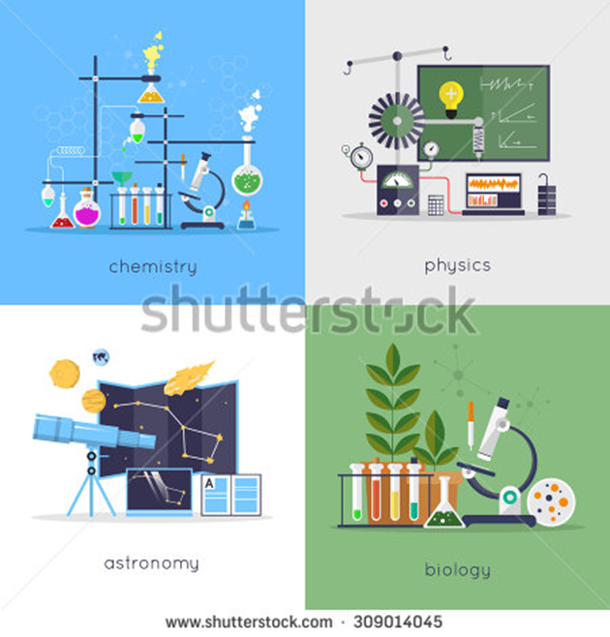 Cambiar al español: Chemistry: Química / Physics: Física / Astronomy: Astronomía / Biology: Biología
IMG05 | 96543880 | Recurso F6B | Fotografía | Contenido | CN_10_01_REC10_IMG05n.jpg | 320 x 480 px | CN_10_01_REC10_IMG05a.jpg | 800 x 458 px | La tierra vista al microscopio
IMG06 | 222137611 | Recurso F6B | Ilustración | Contenido | CN_10_01_REC10_IMG06n.jpg | 320 x 480 px | CN_10_01_REC10_IMG06a.jpg | 800 x 458 px | Representación de la ciencia | 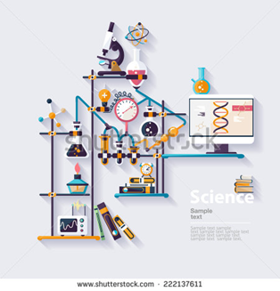 Eliminar todas las palabras
IMG07 | 171350108 | Recurso F6B | Fotografía | Contenido | CN_10_01_REC10_IMG07n.jpg | 320 x 480 px | CN_10_01_REC10_IMG07a.jpg | 800 x 458 px | Revistas
IMG08 | 360478394 | Recurso F6B | Fotografía | Contenido | CN_10_01_REC10_IMG08n.jpg | 320 x 480 px | CN_10_01_REC10_IMG08a.jpg | 800 x 458 px | Astronauta
IMG09 | 99888455 | Recurso F6B | Fotografía | Contenido | CN_10_01_REC10_IMG09n.jpg | 320 x 480 px | CN_10_01_REC10_IMG09a.jpg | 800 x 458 px | Célula y ADN | 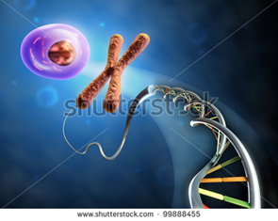
IMG10 | 189963272 | Recurso F6B | Fotografía | Contenido | CN_10_01_REC10_IMG10n.jpg | 320 x 480 px | CN_10_01_REC10_IMG10a.jpg | 800 x 458 px | Collage de animales | 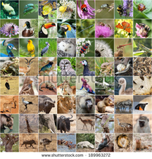
IMG11 | 391865035 | Recurso F6B | Ilustración | Contenido | CN_10_01_REC10_IMG11n.jpg | 320 x 480 px | CN_10_01_REC10_IMG11a.jpg | 800 x 458 px | Elementos de laboratorio de física | 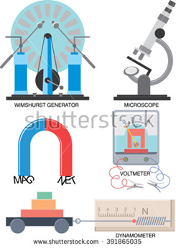 Cambiar a español: Wimshurst generator - Generador de Wimshurst/ Microscope : Microscopio / Voltemeter: Voltímetro / Dynamometer : Dinamometro / Magnet : Imán
IMG12 | 193869641 | Recurso F6B | Ilustración | Contenido | CN_10_01_REC10_IMG12n.jpg | 320 x 480 px | CN_10_01_REC10_IMG12a.jpg | 800 x 458 px | Consolidado de física | 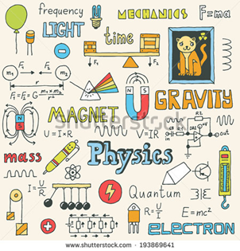 Cambiar a español: Frecuency: Frecuencia / Light : Luz / Time: Tiempo / Mechanics: Mecánica / Magnet : Imán / Gravity: Gravedad / Physics: Física / Mass: Masa / Electron : Electrón / Quantum: Cuántico
IMG13 | 144155350 | Recurso F6B | Fotografía | Contenido | CN_10_01_REC10_IMG13n.jpg | 320 x 480 px | CN_10_01_REC10_IMG13a.jpg | 800 x 458 px | Elementos de laboratorio
IMG14 | 59117785 | Recurso F6B | Fotografía | Contenido | CN_10_01_REC10_IMG14n.jpg | 320 x 480 px | CN_10_01_REC10_IMG14a.jpg | 800 x 458 px | Consolidado de química

